Memoria compartida
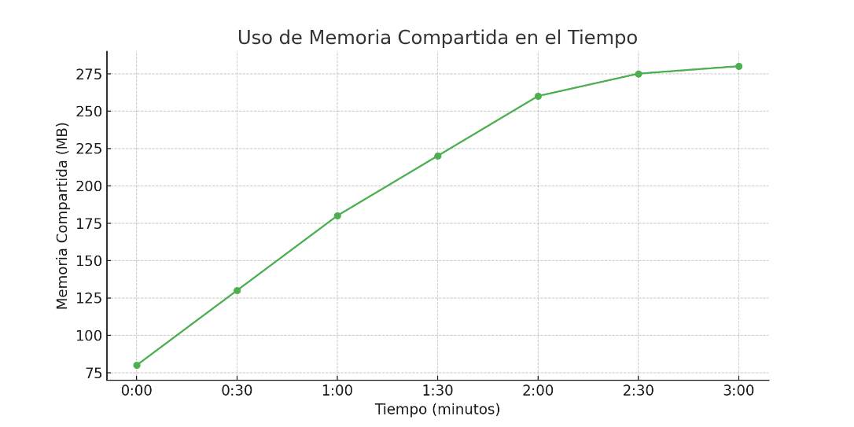
Tiempo (min) | Memoria compartida (MB)
0:00 | 80
0:30 | 130
1:00 | 180
1:30 | 220
2:00 | 260
2:30 | 275
3:00 | 280

